PRIVADO
 | INVITACIÓN A COTIZAR A NOMBRE DE LA CAMARA DE COMERCIO DE CARTAGENA CON NIT.890480041-1 CARPINTERIA ESPECIALIZADA OFICINAS - NUEVA SEDE CCC OFICINAS CENTRO DE ARBITRAJE Y CONCILIACIÓN - PISO 18
Descripción general | Descripción Especifica | Imagen de referencia | P18 | Cantidad | Valor unitario | Valor Total
Lockers | CL-C por 4 módulos verticales (revisar planos) LOCKERS, medidas según plano. Fabricado en MDF de 18 mm con acabado en formica color liso y/o tipo madera según selección del cliente y según diseño. Incluye puertas con chapa. Se incluye: suministro, mano de obra, herramienta, acarreos horizontales y verticales, equipo y todo lo necesario para su correcta ejecución. Revisar e incluir las indicaciones (colores y accesorios) del Anexo "Fichas técnicas" y planos para la ubicación del mueble que corresponderá en cada cada piso. | 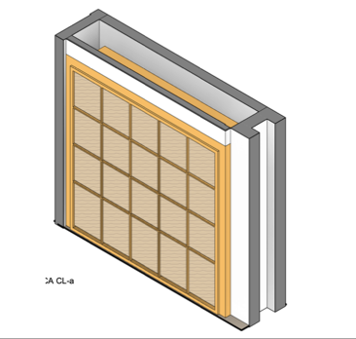 | 1 | 1
Almacenaje en pared | G2 Y G3 Guardado alto (medidas en plano), dos puertas con cerradura y tres repisas interiores, estructura en melamina blanca. Zócalo de 10cm. Tiradores aluminio en ambas puertas. Revisar e incluir las indicaciones (colores y accesorios) del Anexo "Fichas técnicas" y planos para la ubicación del mueble que corresponderá en cada cada piso. |  | 1 | 1
Phone booths | CP1 Sofa con espaldar alto. (medidas en plano), asiento fabricada en MDF de 6, 15 y 18 mm con bastidores de madera con estructura de perfiles de metal con acabado en formica color liso y/o tipo madera y cojines tapizados con relleno de espuma de alta densidad y forrados en tela a definir en color según selección del cliente y según diseño. Se incluye: suministro, mano de obra, herramienta, acarreos horizontales y verticales Revisar e incluir las indicaciones (colores y accesorios) del Anexo "Fichas técnicas" y planos para la ubicación del mueble que corresponderá en cada cada piso, equipo y todo lo necesario para su correcta ejecución. |  | 2 | 2
Celosia | MC-7 (CELOSIA) (medidas en plano) H:2.40 m con tiras de 3 x 10 cm. fabricada en MDF de 30 mm con acabado en formica color liso y/o tipo madera según selección del cliente y según diseño. Se incluye: suministro, mano de obra, herramienta, acarreos horizontales y verticales, equipo y todo lo necesario para su correcta ejecución. Revisar e incluir las indicaciones (colores y accesorios) del Anexo "Fichas técnicas" y planos para la ubicación del mueble que corresponderá en cada cada piso. |  | 1 | 1
 | B1. Isla en Coria con almacenaje bajo. Estructura en mdf y acabado en formica a definir. |  | 1 | 1
Cocinetas | Ck-3 MUEBLE COFFEE (medidas en plano). con gabinetes con puertas y repisas superiores y gabinetes inferiores con puertas incluye torre de microondas, todo fabricado en MDF de 18 mm con acabado en formica en color liso y/o tipo madera según selección del cliente. INCLUYE cubierta de Corian color negro o blanco liso con salpicadero hasta el mueble superior. NO INCLUYE microondas, refrigerador o cualquier otro equipo. Se incluye: suministro, mano de obra, herramienta, acarreos horizontales y verticales, equipo y todo lo necesario para su correcta ejecución. Revisar e incluir las indicaciones (colores y accesorios) del Anexo "Fichas técnicas" y planos para la ubicación del mueble que corresponderá en cada cada piso. | 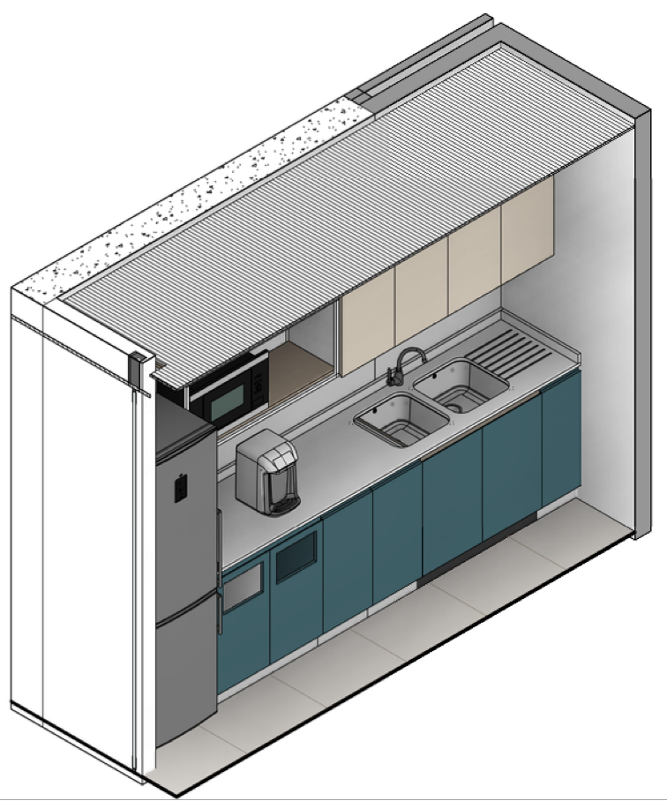 | 1 | 1
TOTAL

